1GD-FR-0020
 |  |  |  |  | PROCESO DE GESTIÓN DOCUMENTAL |  |  |  |  |  |  |  |  | POLICÍA NACIONAL
Código:1GD-FR-0020
Fecha: 04/07/2018 |  |  |  |  | DIAGNÓSTICO INTEGRAL PARA LOS ARCHIVOS DE LA POLICÍA NACIONAL
Versión: 0

CIUDAD: Cartagena de Indias |  |  |  |  |  |  |  | FECHA ELABORACIÓN DEL DIAGNÓSTICO |  |  |  |  |  |  | 30 |  | 9 |  |  | 2021
RESPONSABLE DEL DILIGENCIAMIENTO: Intendente, Zamir Ospino Martinez
A. IDENTIFICACIÓN
CÓDIGO Y NOMBRE DE LA UNIDAD: 3.8.8.6 Departamento de Policia Bolivar
FECHA DE CREACIÓN DE LA UNIDAD: 08 Junio de 1962 |  |  |  |  |  |  |  | ACTO ADMINISTRATIVO DE CREACIÓN DE LA UNIDAD: Resolucion Numero 1565
DIRECCIÓN DE LA UNIDAD: Barrio Blas de Leso manzana 10 lote 1-13 Edfificio panorama |  |  |  |  |  |  |  | ACTO ADMINISTRATIVO VIGENTE DE LA UNIDAD: 03273 del 07 Septiembre 2012
CORREO ELECTRÓNICO DE LA UNIDAD: DEBOL.COMAN @POLICIA.GOV.CO |  |  |  |  |  |  |  | TELÉFONO: (5) 6810150 |  |  |  |  |  |  |  | IP: 57314
A.1 DIRECTOR, COMANDANTE O JEFE DE LA UNIDAD:
NOMBRE:
GRADO:
CARGO:
TIEMPO EN EL CARGO: |  | 02 Años 04 Meses , 14 Dias
A.2 ADMINISTRACIÓN DEL ARCHIVO
Jefe Grupo de Gestión Documental
NOMBRES Y APELLIDOS: Zamir Ospino Martinez |  |  |  |  |  |  |  | CAPACITACIÓN O CURSOS EN GESTIÓN DOCUMENTAL Y ARCHIVÍSTICA
GRADO: Intendente |  |  |  |  |  |  |  | 1 | Organización documental en el entorno laboral
CARGO: JEFE GESTION DOCUMENTAL |  |  |  |  |  |  |  | 2 | Administracion documental en el entorno laboral
TIEMPO EN EL PROCESO DE GESTIÓN DOCUMENTAL (Años, Meses, Días) |  |  |  |  |  |  |  | 3 | Organizacion de Archivos de Gestión
TIEMPO EN LA INSTITUCIÓN (Años, Meses, Días) |  |  |  |  |  |  |  | 4
CORREO INSTITUCIONAL. |  |  |  |  |  |  |  | 5
No. CELULAR: |  |  |  |  |  |  |  | 6
No IP DE LA OFICINA Y/O GRUPO: No tiene |  |  |  |  |  |  |  | 7
CONDICIÓN MÉDICO LABORAL: No Acpto |  |  |  |  |  |  |  | 8
Funciones del Jefe Grupo de Gestión Documental
1 | Responder por la integridad, autenticidad, veracidad y fidelidad de la información del patrimonio documental de la unidad de policía.
2 | Administrar el proceso del archivo central y la aplicación de las tablas de retención documental de conformidad con la normatividad vigente.
3 | Solicitar al archivo general las modificaciones o actualizaciones de las tablas de retención documental cuando se requiera. Realizar una adecuada organización de los archivos central y de gestión que permitan atender de manera oportuna los requerimientos de las entidades y de los ciudadanos.
4 | Presentar directrices para el funcionamiento del comité de gestión documental en la unidad.
5 | Cumplir con la normatividad expedida por el archivo general de la nación y demás entes que controlan el manejo y el buen uso de la documentación recepcionada en el archivo.
6 | Administrar el sistema archivístico mediante acciones de evaluación, seguimiento y mecanismos de mejoramiento continuo acorde con las políticas organizacionales y con el sistema de gestión de la calidad.
7 | Mantener la reserva y confidencialidad frente al manejo de la documentación y demás asuntos que revistan de tal carácter.
Responsable Archivo Central
NOMBRES Y APELLIDOS:Zamir Ospino Martinez |  |  |  |  |  |  |  | CAPACITACIÓN O CURSOS EN GESTIÓN DOCUMENTAL Y ARCHIVÍSTICA
GRADO: Intendente |  |  |  |  |  |  |  | 1 | Organización documental en el entorno laboral
CARGO: JEFE GESTION DOCUMENTAL |  |  |  |  |  |  |  | 2 | Administracion documental en el entorno laboral
TIEMPO EN EL PROCESO DE GESTIÓN DOCUMENTAL (Años, Meses, Días) |  |  |  |  |  |  |  | 3 | Organizacion de Archivos de Gestión
TIEMPO EN LA INSTITUCIÓN (Años, Meses, Días) |  |  |  |  |  |  |  | 4
CORREO INSTITUCIONAL: |  |  |  |  |  |  |  | 5
No. CELULAR: |  |  |  |  |  |  |  | 6
No IP DE LA OFICINA Y/O GRUPO: No tiene |  |  |  |  |  |  |  | 7
CONDICIÓN MÉDICO LABORAL: |  |  |  |  |  |  |  | 8
Funciones del Responsable Archivo Central
1 | Responder por la adecuación y organización del archivo de la unidad, siguiendo los parámetros institucionales para su conformación.
2 | Controlar el almacenamiento, rotación y préstamo para consulta o trámite del acervo documental del archivo de la unidad.
3 | Suministrar información confiable y oportuna a los usuarios frente al acervo documental del archivo de la unidad.
4 | Aplicar, implementar y solicitar modificaciones a las tablas de retención documental en las dependencias que conforman la unidad.
5 | Responder por la integridad, autoridad, veracidad y fidelidad de la información del patrimonio documental de la unidad.
6 | Verificar que se realicen las actividades establecidas en la gestión documental, aplicando la normatividad vigente.
7 | Las demás que le sean asignadas de acuerdo con la ley, los reglamentos o la naturaleza de su cargo.
TALENTO HUMANO
GRADO |  |  |  | CÉDULA | CARGO ACTUAL | No. De Celular | TIEMPO DE SERVICIO EN LA UNIDAD |  |  | TIEMPO EN EL PROCESO DE GESTIÓN DOCUMENTAL |  |  | NIVEL ACADÉMICO |  |  |  |  | CONDICIÓN MÉDICO LABORAL
 |  |  |  |  |  |  | Años | Meses | Días | Años | Meses | Días
IT | ZAMIR OSPINO MARTINEZ |  |  |  | JEFE GESTION DOCUMENTAL |  |  |  |  |  |  |  | TECNICO PROFESIONAL EN SERVIVIO DE PÓLICIA |  |  |  |  | NO APTO CON REUBICACION LABORA
PT | ALFREDO DIAZ YEPES |  |  |  | AUXILIAR DE ARCHIVO |  |  |  |  |  |  |  | TECNICO PROFESIONAL EN SERVIVIO DE PÓLICIA |  |  |  |  | NO APTO CON REUBICACION LABORAL
PT | BLANQUICETT NIEVES LUIS |  |  |  | RADICADOR |  |  |  |  |  |  |  | TECNICO PROFESIONAL EN SERVIVIO DE PÓLICIA |  |  |  |  | NO APTO CON REUBICACION LABORAL
PT | LUIS DANIEL VARGAS PACHECO |  |  |  | ESTAFETA |  |  |  |  |  |  |  | TECNICO PROFESIONAL EN SERVIVIO DE PÓLICIA |  |  |  |  | APTO
PT | CARLOS MIGUEL PAEZ TROCONIS |  |  |  | AUXILIAR DE ARCHIVO |  |  |  |  |  |  |  | TECNICO PROFESIONAL EN SERVIVIO DE PÓLICIA |  |  |  |  | NO APTO CON REUBICACION LABORAL
A.3 NIVEL Y TIPO DE ARCHIVO
NIVEL DE LA UNIDAD |  |  |  | Asesor |  | Control |  | Operativo |  |  |  | Administrativo |  |  |  |  | Docente
 |  |  |  |  |  |  |  | X
JURISDICCIÓN |  |  |  | Dirección |  |  | Oficina Asesora |  |  | Región |  | Metropolitana |  | Departamento |  |  | Escuela de Policía |  |  |  | Centro de Instrucción
 |  |  |  |  |  |  |  |  |  |  |  |  |  | X
MISIÓN DE LA UNIDAD |  |  |  | La misión del Departamento de Policía Bolívar está encaminada a contribuir con la satisfacción de las necesidades de seguridad y tranquilidad públicas, mediante un efectivo servicio fundamentado en la prevención, investigación y control de delitos y contravenciones, coadyuvando a garantizar las condiciones necesarias para que los habitantes dentro de su jurisdicción, puedan ejercer sus derechos y libertades públicas.
SISTEMA DE ARCHIVO |  |  |  | Centralizado |  |  |  |  |  |  | Descentralizado
 |  |  |  | X
CLASES DE ARCHIVOS |  |  |  | Archivo de Gestión |  | Archivo de Central |  | Archivo Intermedio |  |  | Archivo Histórico |  |  | Número de Depósitos
...
B1. DATOS GENERALES Y UBICACIÓN DEL DEPÓSITO DE ARCHIVO
B.5 EQUIPOS Y ENSERES
Accesorio |  |  |  |  |  | Cantidad | Accesorio |  |  |  |  | Cantidad | Accesorio |  |  |  |  |  |  | Cantidad
Cuenta con extintores CO2 (cuantos): SI |  |  |  |  |  | 5 | Termohigrómetros |  |  |  |  | 4 | Puestos de Trabajo |  |  |  |  |  |  | 2
Cuenta con extintores Multipropósito(cuantos): SI |  |  |  |  |  | 0 | Equipos de Computo |  |  |  |  | 3 | Teléfonos |  |  |  |  |  |  | NO
Cuenta con extractores de aire (cuantos): |  |  |  |  |  | 0 | Escáneres |  |  |  |  | 1 | Unidades de Conservación (Cajas) |  |  |  |  |  |  | 4000
Cuenta con sensores de movimiento: |  |  |  |  |  | 0 | Impresoras |  |  |  |  | 1 | Unidades de Conservación (Carpetas) |  |  |  |  |  |  | 2675
Deshumidificadores |  |  |  |  |  | 0 | Fotocopiadoras |  |  |  |  | 1 | Equipos de Microfilmación |  |  |  |  |  |  | NO
Otros, cuales?
EVIDENCIA FOTOGRÁFICA
SE DEBERÁ ANEXAR FOTOGRAFÍAS QUE DEN CUANTA DE LAS CONDICIONES TÉCNICAS MÍNIMAS QUE PRESENTA LA ESTRUCTURA DEL ARCHIVO, EQUIPAMIENTO Y MOBILIARIO, ESTANTERÍA, SEÑALÉTICA Y SEGURIDAD, LAS ÁREAS COLINDANTES Y EL ESTADO DE LA INFORMACIÓN ADMINISTRADA POR LA UNIDAD
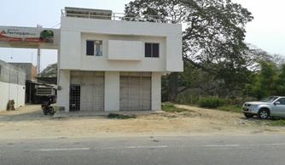
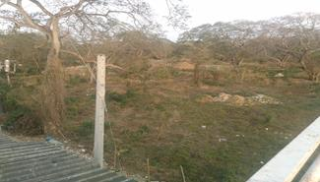
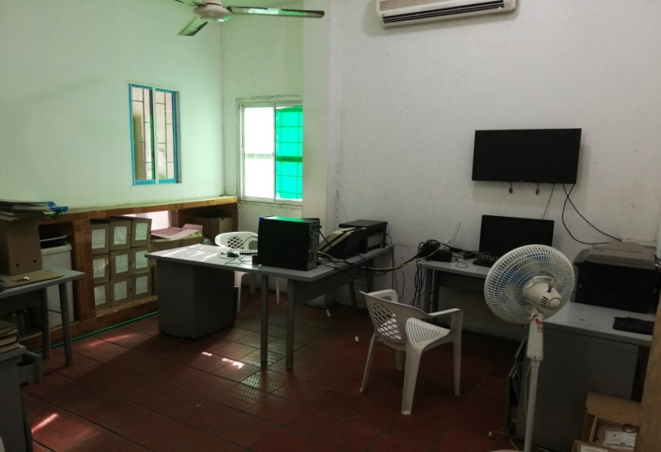
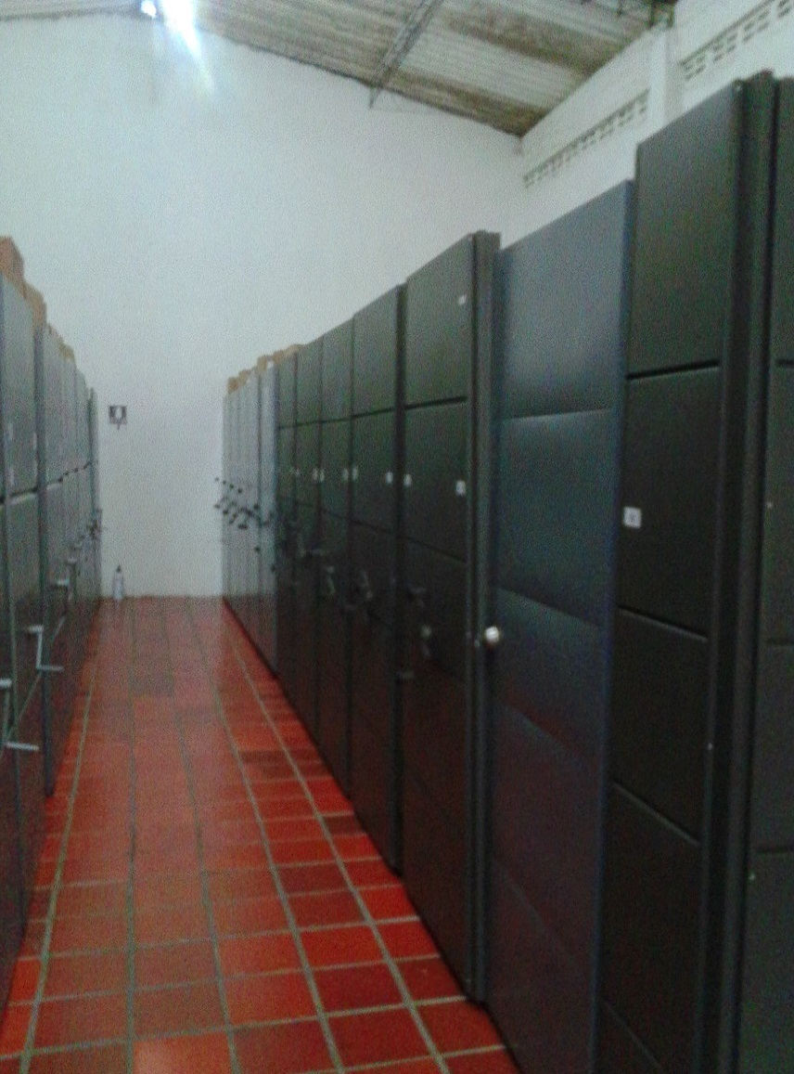
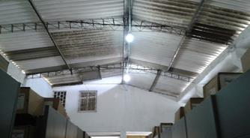
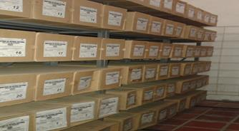

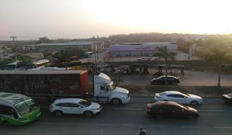

 | Fachada |  |  |  |  | Colindantes |  |  | Mobiliarios y equipos |  |  | Estanteria |  |  |  | Iluninacion |  |  |  | Estado documentacion

C. CARACTERÍSTICAS DE LA DOCUMENTACIÓN
IDENTIFICACIÓN DEL FONDO ACUMULDADO O DOCUMENTAL
...
B. Inspección y mantenimiento de sistemas de almacenamiento e instalaciones físicas |  |  |  |  | Central |  |  | Mantenimiento Preventivo Módulos Rodantes |  |  | Ejecución y término de Contrato PN - MECAR Nº 72-7-10037-19 |  |  | Trimestral |  |  |  |  | N/A
C. Saneamiento ambiental: desinfección, desratización y desinsectación |  |  |  |  | Central |  |  | Certificado de fumigacion |  |  | Constancia de Fumigación 10/05/2019 |  |  | Semestral |  |  |  |  | N/A
D. Monitoreo y control de condiciones ambientales |  |  |  |  | Central |  |  | Formatos de medicion temperatura y humedad relativa |  |  | FORMATO 1GD-FR-0015 |  |  | Trimestral |  |  |  |  | N/A
E. Almacenamiento y re-almacenamiento |  |  |  |  | Central |  |  | Informe de actividad |  |  | FORMATO 1GD-FR-00012 |  |  | Semestral |  |  |  |  | N/A
F. Prevención de emergencias y atención de desastres. |  |  |  |  | Central |  |  | Acta 002 COMAN -GUGED, Prevención de Emergencias y Atención de Desastre |  |  | Acta 002 COMAN -GUGED |  |  | Trimestral |  |  |  |  | N/A
PLAN DE CONSERVACIÓN PREVENTIVA
Programa |  |  |  |  | Clase de Archivo |  |  | Actividad |  |  | Evidencia |  |  | periodicidad |  |  |  |  | Observaciones
A. Preservación digitla a largo plazo |  |  |  |  | N/A |  |  | N/A |  |  | N/A |  |  | N/A |  |  |  |  | N/A
EVIDENCIA FOTOGRÁFICA
SE DEBERÁ ANEXAR FOTOGRAFÍAS QUE DEN CUANTA DE LAS CONDICIONES DE ORGANIZACIÓN, ADMINISTRACIÓN, CUSTODIA Y CONSERVACIÓN DE LOS ACERVOS DOCUMENTALES
Plan de conservación de preventiva
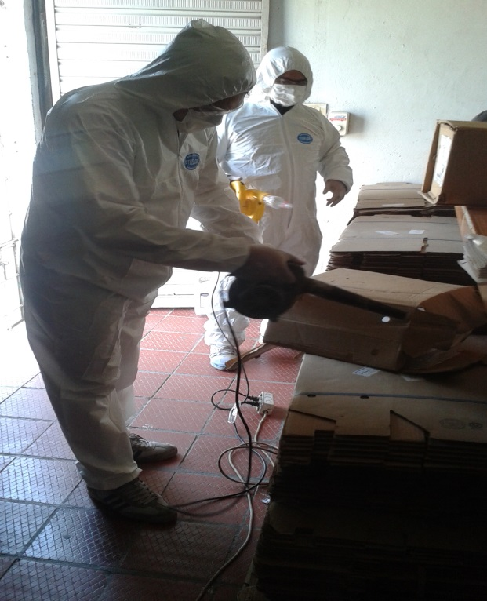
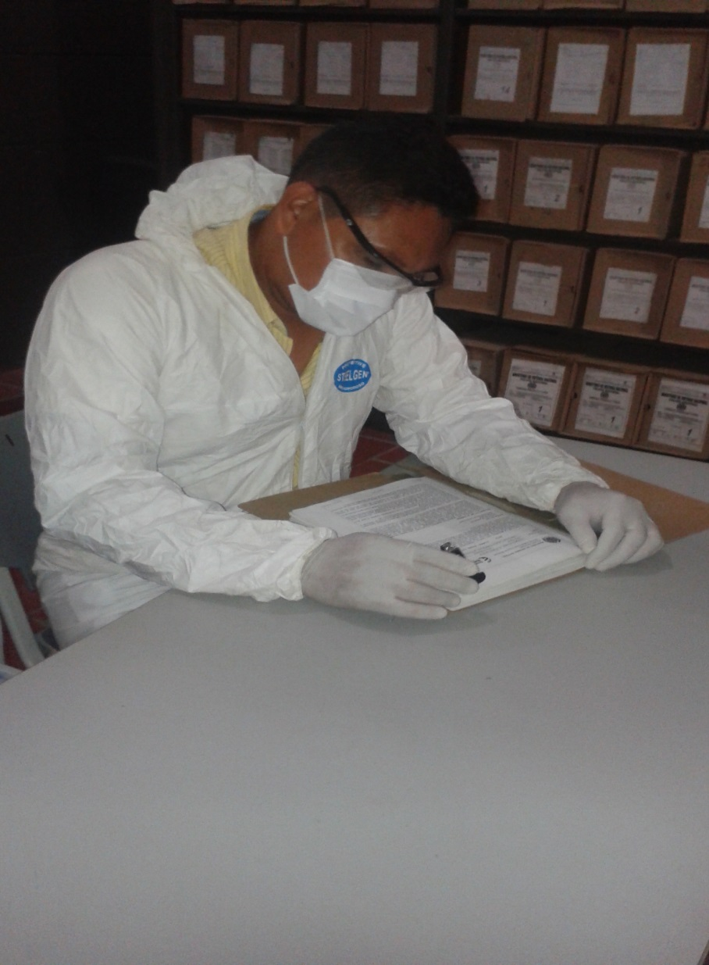
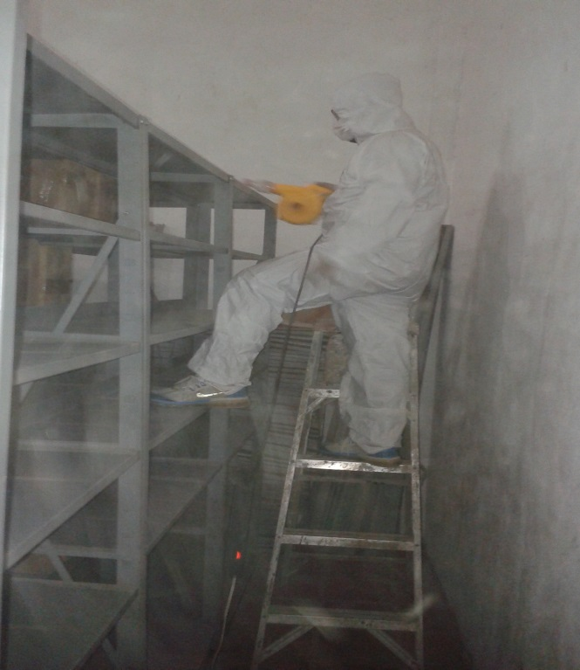
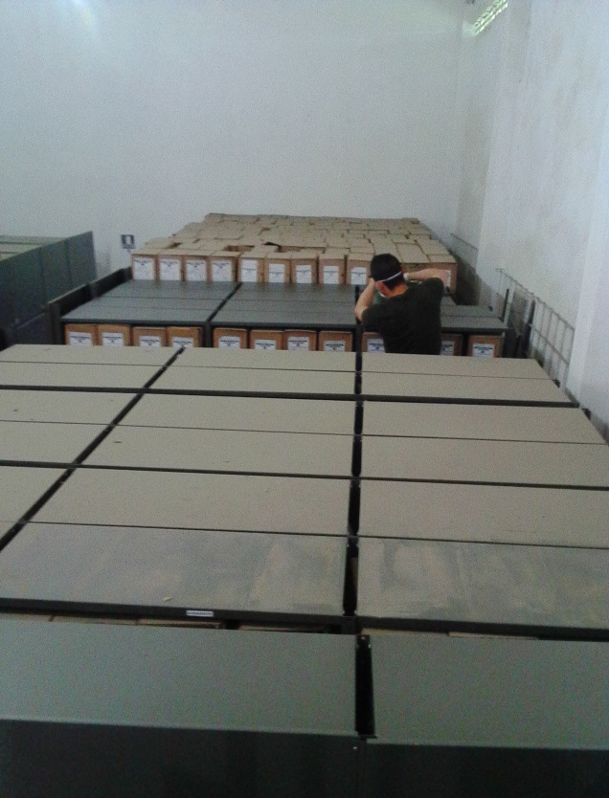

Fecha de Elaboración |  | 30 | 9 | 2021 |  | Fecha de Elaboración |  | 30 | 9 | 2021 |  |  |  | VISTO BUENO JEFE DE LA UNIDAD
Diagnostico Elaborado por: |  |  | Intendente ZAMIR OSPINO MARTINEZ |  |  | Jefe Gestión Documental |  | Intendente ZAMIR OSPINO MARTINEZ |  |  |  |  |  | Comandante de Unidad |  |  |  | Coronel. TAHIR SUZETH RIVERA SUESCUN
 |  | Grado Nombres y Apellidos |  |  |  |  |  | Grado Nombres y Apellidos |  |  |  |  |  |  | Grado Nombres y Apellidos

Firma |  |  |  |  |  | Firma |  |  |  |  |  |  |  |  | Firma

